会員ファイル
画面仕様書 |  |  | システム名称 |  |  |  |  |  |  | 作成日

名称 | frmMain |  | No |  |  |  |  |  |  | 作成者

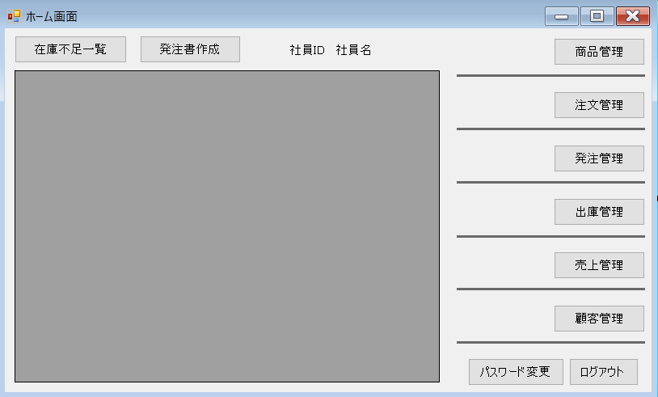
1
2
3
 |  |  |  |  |  |  | 画面詳細
4
6
 |  |  |  |  |  |  | フォーム名 |  | ホーム画面

7
 |  |  |  |  |  |  | 画面サイズ |  | フルスクリーン

 |  |  |  |  |  |  | 背景色
8
 |  |  |  |  |  |  | 文字種類 |  | メイリオ
9
5
 |  |  |  |  |  |  | 文字サイズ |  | 9pt

10
 |  |  |  |  |  |  | 文字色

11
 |  |  |  |  |  |  | 画面説明
 |  |  |  |  |  |  | ログイン後、最初に開くシステムのメイン画面。
 |  |  |  |  |  |  | ①のボタンで安全在庫数を下回っている商品を⑤に表示する。
 |  |  |  |  |  |  | この画面から②のボタンで発注書作成画面、
13
 |  |  |  |  |  |  | ⑥～⑪のボタンで各種の管理画面、
12
 |  |  |  |  |  |  | ⑫のボタンでパスワード変更画面に移動する。
 |  |  |  |  |  |  | ⑬のボタンでログイン画面に戻る

 | 名前 | 使用コントロール | 名称 | 文字形式 | 初期値 | 必須入力 | TAB順 | 桁制限 | その他
1 | 在庫不足一覧 | button | fMSSBtn |  |  |  | 1 |  | ①安全在庫数を下回っている商品を⑤に表示
2 | 発注書作成 | button | fMOSCBtn |  |  |  | 2 |  | ②発注書作成画面へ移動
3 | 社員ID | label | fMidlabel |  |  |  |  |  | ③操作している社員のIDを表示
4 | 社員名 | label | fMnamelabel |  |  |  |  |  | ④操作している社員の名前を表示
5 | 情報表示画面 | DataGridView | fMDataGridView |  |  |  |  |  | ⑤情報を表示
6 | 商品管理 | button | fMProductBtn |  |  |  | 3 |  | ⑥商品管理画面へ移動
7 | 注文管理 | button | fMOrderBtn |  |  |  | 4 |  | ⑦注文管理画面へ移動
8 | 発注管理 | button | fMOSBtn |  |  |  | 5 |  | ⑧発注管理画面へ移動
9 | 出庫管理 | button | fMShippingBtn |  |  |  | 6 |  | ⑨出庫管理画面へ移動
10 | 売上管理 | button | fMSalesBtn |  |  |  | 7 |  | ⑩売上管理画面へ移動
11 | 顧客管理 | button | fMClientBtn |  |  |  | 8 |  | ⑪顧客管理画面へ移動
12 | パスワード変更 | button | fMPCBtn |  |  |  | 9 |  | ⑫新規パスワード変更画面へ移動
13 | ログアウト | button | fMEndBtn |  |  |  | 10 |  | ⑬ログイン画面に戻る
14
15
16
17
18
19
20
21
22
23
24
25
26
27
28
29
30

その他

